GBPJPY(1D)
 | 通貨ペア |  | GBP/JPY |  | 時間足 |  | Daily |  | 当初資金 |  | 1,000,000 |  | 最終資金 |  | 1,881,541
 | エントリー理由 |  | PB仕掛け① ＋ MA10・20 (2010/01 ～ 2015/06) |  |  |  |  |  | 決済理由 |  | ・トレーリングストップ（ダウ理論） ・建値決済(+20pips)
 | 損益金額 |  | 881,541 |  | 損益pips |  | 2739.3 |  | 最大ドローアップ |  | 306,775 |  | 最大ドローダウン |  | -21,484
 | 勝数 | 8 | 負数 | 3 | 引分 | 20 | 勝率 | 25.8% | 最大連勝 |  | 2 |  | 最大連敗 |  | 1

 | 元手 | 時間足 | 種類 | エントリー日時 | エントリー価格 | エントリー理由 | ストップ設定価格 | ストップロスまでのpips | lot数 (1lot=十万通貨) | 決済日時 | 決済価格 | 決済理由 | 結果 | 損益pips | 損益額(単) | 損益額(合計) | 元手合計額
1 | 1,000,000 | 日足 | 売 | 2010-01-29 | 144.605 | PB+MA10交差 | 147.212 | 260.700 | 0.08 | 2010-04-01 | 143.599 | ストップ | 勝ち | 100.6 | 7,718 | 7718 | 1,007,718
2 | 1,007,718 | 日足 | 買 | 2010-04-09 | 142.652 | PB+MA10交差 | 140.943 | 170.900 | 0.12 | 2010-04-13 | 142.652 | 建値決済 | - | 0 | 0 | 7718 | 1,007,718
3 | 1,007,718 | 日足 | 買 | 2010-04-23 | 144.165 | PB+MA10、20交差 | 142.425 | 174.000 | 0.12 | 2010-04-27 | 144.165 | 建値決済 | - | 0 | 0 | 7718 | 1,007,718
4 | 1,007,718 | 日足 | 買 | 2010-06-17 | 135.478 | PB+MA10交差 | 133.521 | 195.700 | 0.10 | 2010-06-21 | 135.478 | 建値決済 | - | 0 | 0 | 7718 | 1,007,718
5 | 1,007,718 | 日足 | 買 | 2010-08-02 | 136.024 | PB+MA10交差 | 134.179 | 184.500 | 0.11 | 2010-08-04 | 136.024 | 建値決済 | - | 0 | 0 | 7718 | 1,007,718
6 | 1,007,718 | 日足 | 売 | 2010-09-06 | 129.641 | PB+MA10交差 | 131.659 | 201.800 | 0.10 | 2010-09-13 | 130.042 | ストップ | 勝ち | 40.1 | 4,005 | 11723 | 1,011,723
7 | 1,011,723 | 日足 | 買 | 2010-11-15 | 133.548 | PB+MA10交差 | 130.967 | 258.100 | 0.08 | 2010-11-18 | 133.548 | 建値決済 | - | 0 | 0 | 11723 | 1,011,723
8 | 1,011,723 | 日足 | 売 | 2010-12-17 | 130.84 | PB+MA10、20交差 | 131.625 | 78.500 | 0.26 | 2011-01-04 | 128.416 | ストップ | 勝ち | 242.4 | 62,482 | 74205 | 1,074,205
9 | 1,074,205 | 日足 | 買 | 2011-02-09 | 132.892 | PB+MA10交差 | 131.547 | 134.500 | 0.16 | 2011-02-24 | 132.892 | 建値決済 | - | 0 | 0 | 74205 | 1,074,205
10 | 1,074,205 | 日足 | 売 | 2011-02-09 | 132.909 | PB+MA10、20交差 | 134.121 | 121.200 | 0.18 | 2011-03-03 | 134.121 | 損切 | 負け | -121.2 | -21,484 | 52720 | 1,052,720
11 | 1,052,720 | 日足 | 売 | 2011-05-12 | 131.801 | PB+MA10交差 | 134.033 | 223.200 | 0.09 | 2011-05-17 | 131.801 | 建値決済 | - | 0 | 0 | 52720 | 1,052,720
12 | 1,052,720 | 日足 | 売 | 2011-08-03 | 125.3 | PB+MA10交差 | 126.965 | 166.500 | 0.13 | 2011-08-04 | 126.965 | 損切 | 負け | -166.5 | -21,054 | 31666 | 1,031,666
13 | 1,031,666 | 日足 | 買 | 2011-10-21 | 121.512 | PB+MA10交差 | 120.358 | 115.400 | 0.18 | 2011-10-21 | 121.512 | 建値決済 | - | 0 | 0 | 31666 | 1,031,666
14 | 1,031,666 | 日足 | 買 | 2011-10-27 | 122.02 | PB+MA10交差 | 120.926 | 109.400 | 0.19 | 2011-10-27 | 122.02 | 建値決済 | - | 0 | 0 | 31666 | 1,031,666
15 | 1,031,666 | 日足 | 買 | 2012-02-07 | 121.234 | PB+MA10交差 | 120.469 | 76.500 | 0.27 | 2012-03-12 | 128.207 | ストップ | 勝ち | 697.3 | 188,073 | 219739 | 1,219,739
16 | 1,219,739 | 日足 | 売 | 2012-05-04 | 129.672 | PB+MA20交差 | 130.442 | 77.000 | 0.32 | 2012-07-26 | 121.681 | ストップ | 勝ち | 799.1 | 253,167 | 472907 | 1,472,907
17 | 1,472,907 | 日足 | 買 | 2012-08-09 | 122.952 | PB+MA10、20交差 | 121.891 | 106.100 | 0.28 | 2012-08-09 | 122.952 | 建値決済 | - | 0 | 0 | 472907 | 1,472,907
18 | 1,472,907 | 日足 | 買 | 2012-09-14 | 125.412 | PB+MA10、20交差 | 124.386 | 102.600 | 0.29 | 2012-09-19 | 127.429 | ストップ | 勝ち | 201.7 | 57,911 | 530818 | 1,530,818
19 | 1,530,818 | 日足 | 買 | 2012-11-29 | 131.67 | PB+MA10交差 | 130.438 | 123.200 | 0.25 | 2012-11-30 | 131.67 | 建値決済 | - | 0 | 0 | 530818 | 1,530,818
20 | 1,530,818 | 日足 | 買 | 2012-12-11 | 132.457 | PB+MA10交差 | 131.656 | 80.100 | 0.38 | 2013-01-16 | 140.483 | ストップ | 勝ち | 802.6 | 306,775 | 837593 | 1,837,593
21 | 1,837,593 | 日足 | 買 | 2013-01-30 | 143.122 | PB+MA10、20交差 | 141.871 | 125.100 | 0.29 | 2013-02-08 | 145.925 | ストップ | 勝ち | 280.3 | 82,346 | 919940 | 1,919,940
22 | 1,919,940 | 日足 | 買 | 2013-04-24 | 152.003 | PB+MA10交差 | 149.954 | 204.900 | 0.19 | 2013-04-26 | 152.003 | 建値決済 | - | 0 | 0 | 919940 | 1,919,940
23 | 1,919,940 | 日足 | 買 | 2013-05-21 | 156.31 | PB+MA10交差 | 154.939 | 137.100 | 0.28 | 2013-05-22 | 154.939 | 損切 | 負け | -137.1 | -38,399 | 881541 | 1,881,541
24 | 1,881,541 | 日足 | 買 | 2014-02-21 | 170.762 | PB+MA10交差 | 169.205 | 155.700 | 0.24 | 2014-02-21 | 170.762 | 建値決済 | - | 0 | 0 | 881541 | 1,881,541
25 | 1,881,541 | 日足 | 買 | 2014-05-01 | 172.717 | PB+MA10交差 | 171.92 | 79.700 | 0.47 | 2014-05-02 | 172.717 | 建値決済 | - | 0 | 0 | 881541 | 1,881,541
26 | 1,881,541 | 日足 | 売 | 2014-10-06 | 174.9 | PB+MA20交差 | 175.894 | 99.400 | 0.38 | 2014-10-06 | 174.9 | 建値決済 | - | 0 | 0 | 881541 | 1,881,541
27 | 1,881,541 | 日足 | 買 | 2014-10-28 | 174.186 | PB+MA20交差 | 173.373 | 81.300 | 0.46 | 2014-10-29 | 174.186 | 建値決済 | - | 0 | 0 | 881541 | 1,881,541
28 | 1,881,541 | 日足 | 買 | 2014-12-02 | 186.326 | PB+MA10交差 | 185.011 | 131.500 | 0.29 | 2014-12-03 | 186.326 | 建値決済 | - | 0 | 0 | 881541 | 1,881,541
29 | 1,881,541 | 日足 | 買 | 2015-02-23 | 183.663 | PB+MA10交差 | 181.654 | 200.900 | 0.19 | 2015-02-24 | 183.663 | 建値決済 | - | 0 | 0 | 881541 | 1,881,541
30 | 1,881,541 | 日足 | 買 | 2015-05-20 | 187.962 | PB+MA10交差 | 185.948 | 201.400 | 0.19 | 2015-05-22 | 187.962 | 建値決済 | - | 0 | 0 | 881541 | 1,881,541
31 | 1,881,541 | 日足 | 買 | 2015-06-02 | 189.982 | PB+MA10交差 | 188.53 | 145.200 | 0.26 | 2015-06-03 | 189.982 | 建値決済 | - | 0 | 0 | 881541 | 1,881,541

・約5年半で約88%
・勝率が低い
・トレンドの見極めが難しい
・仕掛け1で勝てる環境を探す
 |  |  |  |  |  |  |  |  |  |  |  |  |  | 2739.3

GBPJPY(1D)の画像
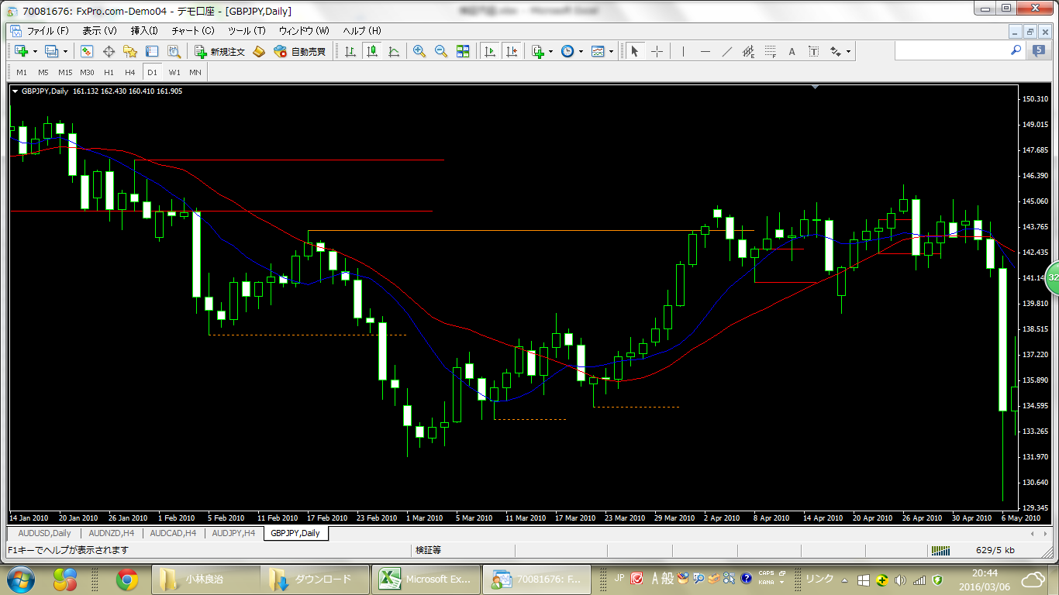

GBPJPY (4H)
 | 通貨ペア |  | GBP/JPY |  | 時間足 |  | 4H |  | 当初資金 |  | 1,000,000 |  | 最終資金 |  | 1,240,075
 | エントリー理由 |  | PB仕掛け① ＋ MA10・20 (2014/02～2015/02) |  |  |  |  |  | 決済理由 |  | ・トレーリングストップ（ダウ理論、PB） ・建値決済(20pipsで建値へアップ)
 | 損益金額 |  | 240,075 |  | 損益pips |  | 506.5 |  | 最大ドローアップ |  | 163,741 |  | 最大ドローダウン |  | -22,920
 | 勝数 | 6 | 負数 | 10 | 引分 | 14 | 勝率 | 20.0% | 最大連勝 |  | 2 |  | 最大連敗 |  | 3

 | 元手 | 種類 | エントリー日時 | エントリー価格 | エントリー理由 | ストップ設定価格 | ストップロスまでのpips | lot数 (1lot=十万通貨) | 決済日時 | 決済価格 | 決済理由 | 結果 | 損益pips | 損益額(単) | 損益額(合計) | 元手合計額 | 勝率
1 | 1,000,000 | 買 | 2014-02-11 | 167.779 | PB+MA10交差 | 167.183 | 59.600 | 0.34 | 2014-02-17 | 169.89 | ストップ(D,PB) | 勝 | 211.1 | 70,839 | 70,839 | 1,070,839 | 1 | 月利
2 | 1,070,839 | 買 | 2014-02-25 | 170.861 | PB+MA10,20交差 | 170.377 | 48.400 | 0.44 | 2014-02-25 | 170.377 | 損切 | 負 | -48.4 | -21,417 | 49,422 | 1,049,422 |  | 年利
3 | 1,049,422 | 売 | 2014-03-18 | 168.043 | PB+MA10,20交差 | 169.182 | 113.900 | 0.18 | 2014-03-19 | 169.182 | 損切 | 負 | -113.9 | -20,988 | 28,434 | 1,028,434
4 | 1,028,434 | 売 | 2014-03-25 | 168.57 | PB+MA10交差 | 168.809 | 23.900 | 0.86 | 2014-03-25 | 168.809 | 損切 | 負 | -23.9 | -20,569 | 7,865 | 1,007,865 |  | GBPJPY
5 | 1,007,865 | 売 | 2014-04-11 | 170.341 | PB+MA10,20交差 | 170.887 | 54.600 | 0.37 | 2014-04-14 | 170.341 | 建値決済 | - | 0 | 0 | 7,865 | 1,007,865 |  | 1円＝100pips
6 | 1,007,865 | 買 | 2014-04-21 | 172.058 | PB+MA10交差 | 171.777 | 28.100 | 0.72 | 2014-04-22 | 172.058 | 建値決済 | - | 0 | 0 | 7,865 | 1,007,865
7 | 1,007,865 | 買 | 2014-04-22 | 172.494 | PB+MA10,20交差 | 172 | 49.400 | 0.41 | 2014-04-23 | 172.494 | 建値決済 | - | 0 | 0 | 7,865 | 1,007,865
8 | 1,007,865 | 売 | 2014-05-06 | 172.225 | PB+MA10交差 | 172.357 | 13.200 | 1.53 | 2014-05-06 | 172.357 | 損切 | 負 | -13.2 | -20,157 | -12,292 | 987,708
9 | 987,708 | 買 | 2014-06-04 | 171.795 | PB+MA10交差 | 171.342 | 45.300 | 0.44 | 2014-06-04 | 171.795 | 建値決済 | - | 0 | 0 | -12,292 | 987,708
10 | 987,708 | 買 | 2014-06-23 | 173.756 | PB+MA10交差 | 173.576 | 18.000 | 1.10 | 2014-06-23 | 173.576 | 損切 | 負 | -18 | -19,754 | -32,046 | 967,954
11 | 967,954 | 売 | 2014-06-30 | 172.503 | PB+MA10交差 | 172.827 | 32.400 | 0.60 | 2014-06-30 | 172.827 | 損切 | 負 | -32.4 | -19,359 | -51,405 | 948,595
12 | 948,595 | 売 | 2014-07-21 | 173.016 | PB+MA10交差 | 173.171 | 15.500 | 1.22 | 2014-07-21 | 173.016 | 建値決済 | - | 0 | 0 | -51,405 | 948,595
13 | 948,595 | 売 | 2014-08-07 | 172.14 | PB+MA10交差 | 172.599 | 45.900 | 0.41 | 2014-08-13 | 172.14 | 建値決済 | - | 0 | 0 | -51,405 | 948,595
14 | 948,595 | 売 | 2014-09-03 | 172.809 | PB+MA10,20交差 | 173.229 | 42.000 | 0.45 | 2014-09-10 | 171.62 | ストップ(D,PB) | 勝 | 118.9 | 53,709 | 2,303 | 1,002,303
15 | 1,002,303 | 買 | 2014-09-12 | 174.336 | PB+MA10交差 | 173.678 | 65.800 | 0.30 | 2014-09-16 | 173.678 | 損切 | 負 | -65.8 | -20,046 | -17,743 | 982,257
16 | 982,257 | 買 | 2014-09-17 | 174.46 | PB+MA20交差 | 174.042 | 41.800 | 0.47 | 2014-09-24 | 177.944 | ストップ(D,PB) | 勝 | 348.4 | 163,741 | 145,998 | 1,145,998
17 | 1,145,998 | 売 | 2014-09-29 | 177.434 | PB+MA10,20交差 | 177.94 | 50.600 | 0.45 | 2014-09-29 | 177.434 | 建値決済 | - | 0 | 0 | 145,998 | 1,145,998
18 | 1,145,998 | 買 | 2014-09-30 | 177.955 | PB+MA10,20交差 | 177.339 | 61.600 | 0.37 | 2014-10-01 | 177.339 | 損切 | 負 | -61.6 | -22,920 | 123,078 | 1,123,078
19 | 1,123,078 | 買 | 2014-10-09 | 174.754 | PB+MA10,20交差 | 174.016 | 73.800 | 0.30 | 2014-10-09 | 174.016 | 損切 | 負 | -73.8 | -22,462 | 100,616 | 1,100,616
20 | 1,100,616 | 売 | 2014-10-15 | 170.317 | PB+MA10交差 | 171.128 | 81.100 | 0.27 | 2014-10-16 | 170.317 | 建値決済 | - | 0 | 0 | 100,616 | 1,100,616
21 | 1,100,616 | 買 | 2014-10-28 | 174.049 | PB+MA10交差 | 173.672 | 37.700 | 0.58 | 2014-10-29 | 174.049 | 建値決済 | - | 0 | 0 | 100,616 | 1,100,616
22 | 1,100,616 | 売 | 2014-11-13 | 182.129 | PB+MA20交差 | 182.659 | 53.000 | 0.42 | 2014-11-13 | 182.659 | 損切 | 負 | -53 | -22,012 | 78,604 | 1,078,604
23 | 1,078,604 | 買 | 2014-12-01 | 186.229 | PB+MA10交差 | 185.627 | 60.200 | 0.36 | 2014-12-02 | 186.229 | 建値決済 | - | 0 | 0 | 78,604 | 1,078,604
24 | 1,078,604 | 売 | 2014-12-15 | 185.883 | PB+MA10,20交差 | 187.131 | 124.800 | 0.17 | 2014-12-15 | 185.883 | 建値決済 | - | 0 | 0 | 78,604 | 1,078,604
25 | 1,078,604 | 買 | 2014-12-18 | 185.013 | PB+MA20交差 | 184.47 | 54.300 | 0.40 | 2014-12-22 | 186.813 | ストップ(D,PB) | 勝 | 180 | 71,510 | 150,114 | 1,150,114
26 | 1,150,114 | 売 | 2014-12-30 | 187.097 | PB+MA10,20交差 | 187.421 | 32.400 | 0.71 | 2014-12-31 | 186.052 | ストップ(D,PB) | 勝 | 104.5 | 74,189 | 224,303 | 1,224,303
27 | 1,224,303 | 売 | 2015-01-23 | 177.641 | PB+MA10交差 | 178.505 | 86.400 | 0.28 | 2014-01-26 | 177.641 | 建値決済 | - | 0 | 0 | 224,303 | 1,224,303
28 | 1,224,303 | 買 | 2015-01-27 | 178.439 | PB+MA10交差 | 177.841 | 59.800 | 0.41 | 2014-01-28 | 178.439 | 建値決済 | - | 0 | 0 | 224,303 | 1,224,303
29 | 1,224,303 | 売 | 2015-01-29 | 178.194 | PB+MA10,20交差 | 178.933 | 73.900 | 0.33 | 2014-02-03 | 177.718 | ストップ(D,PB) | 勝 | 47.6 | 15,772 | 240,075 | 1,240,075
30 | 1,240,075 | 買 | 2015-02-25 | 184.326 | PB+MA10交差 | 183.897 | 42.900 | 0.58 | 2015-02-26 | 184.326 | 建値決済 | - | 0 | 0 | 240,075 | 1,240,075
・約1年で約24%
・勝率が低い
・トレンド発生開始の見極めが難しい
 |  |  |  |  |  |  |  |  |  |  |  |  | 506.5 | 240074.83561

GBPJPY (4H)の画像
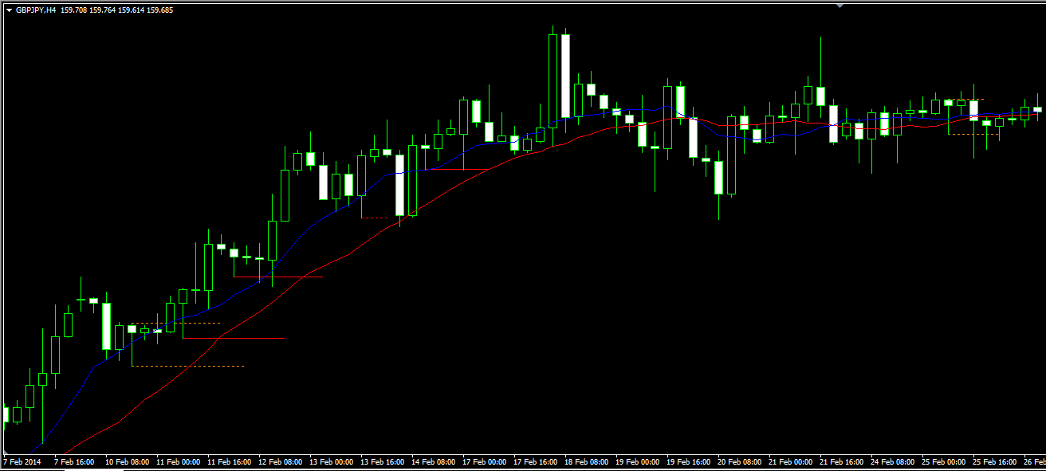
1
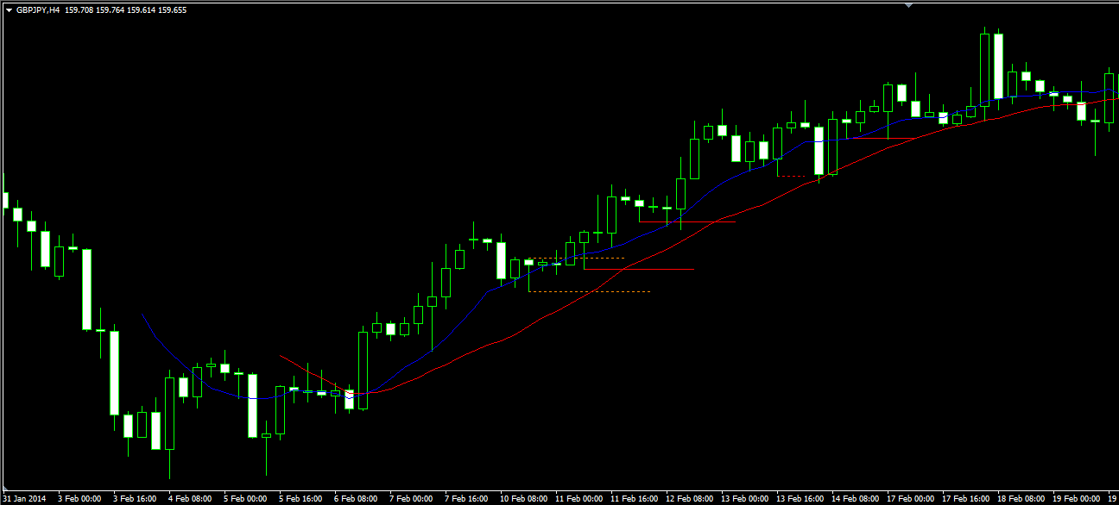

2

